13
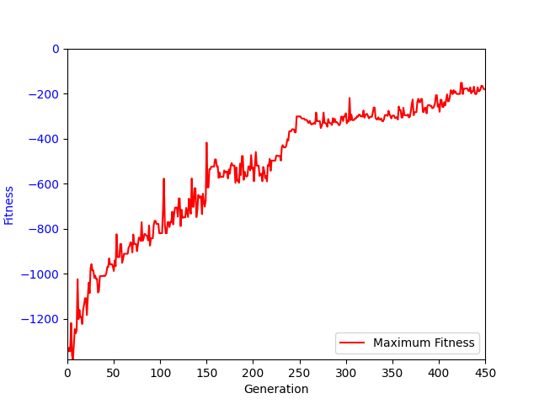
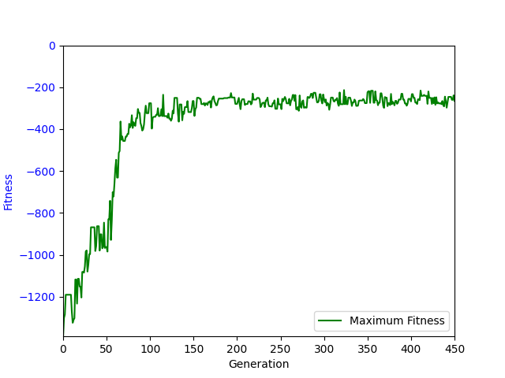
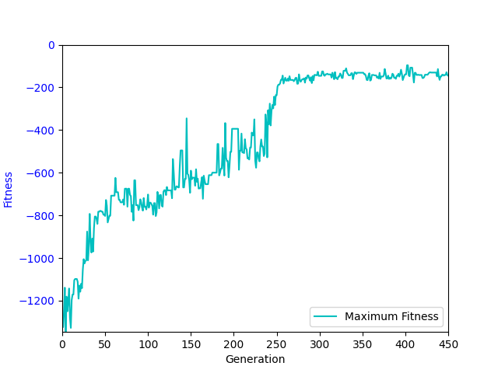
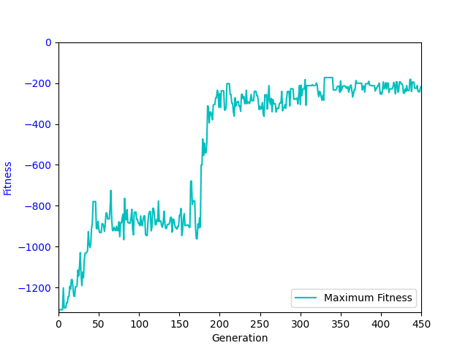
sub(read(a0, a1), add(sin(read(a0, a1)), add(add(a2, add(write(a0, 0, add(a2, add(add(memProtectedDiv(a1, conditional(a2, a1)), a2), memProtectedDiv(a1, conditional(a2, a1))))), a2)), a2))) | -75.77 | -70.86 | -77.19 | -164.69 | -249.4 | -230.34 | -249.78 | -264.62 | -337.12 | -425.88 | -461.34 | -611.12 | -1197.62 | -1391.36 | -1590.54 | -1713.61
add(memProtectedDiv(cos(a1), sub(sin(sin(sin(read(a0, 0)))), write(a0, sin(limit(a2, read(a0, a2), a2)), a2))), write(a0, abs(add(memProtectedDiv(a1, a1), limit(a1, a2, a2))), a2)) | -65 | -60.39 | -64.82 | -125.31 | -611.12 | -498.13 | -491.94 | -356.41 | -326.86 | -300.56 | -639.92 | -659.53 | -860.38 | -1201.52 | -1275.5 | -1619.78
sub(sub(memProtectedDiv(protectedLog(conditional(a2, read(a0, 0))), a2), write(a0, memProtectedDiv(protectedLog(limit(a1, a1, write(a0, abs(a2), conditional(a2, sub(write(a0, 0, a2), 0))))), memProtectedDiv(protectedLog(a2), a2)), a2)), a2) | -143.74 | -116.56 | -133.36 | -400.24 | -299.47 | -362.38 | -461.91 | -486.31 | -597.42 | -635.21 | -672.08 | -678.22 | -825.2 | -817.86 | -1333.34 | -1590.8
sub(sub(sub(sub(read(a0, read(a0, a2)), add(a2, a2)), sin(read(a0, sub(memProtectedDiv(a2, 0), 0)))), a2), write(a0, add(add(a2, a2), abs(conditional(0, add(sub(sub(a1, a2), add(a2, sub(read(a0, conditional(0, limit(a2, a2, a2))), sin(a1)))), memProtectedDiv(0, 0))))), add(0, memProtectedDiv(a2, protectedLog(abs(a1)))))) | -74.88 | -71.85 | -86.38 | -248.93 | -196.86 | -240.51 | -252.71 | -298.94 | -401.35 | -399.46 | -446.48 | -492.97 | -865.5 | -1441.16 | -1628.48 | -1708.7
sub(sub(0, a2), memProtectedDiv(limit(conditional(a1, a2), cos(read(a0, abs(cos(sin(a1))))), 0), write(a0, 0, a2))) | -109.59 | -86.65 | -97.96 | -407.15 | -407.98 | -343.55 | -365.37 | -391.63 | -460.9 | -535.77 | -601.24 | -705.01 | -785.77 | -1042.37 | -1441.2 | -1665.2
add(a1, sub(sub(read(a0, cos(a1)), add(add(a1, add(a2, sin(read(a0, a1)))), add(a2, a2))), write(a0, sub(read(a0, a2), memProtectedDiv(cos(cos(a2)), sin(sin(conditional(sub(0, 0), 0))))), memProtectedDiv(protectedLog(write(a0, a2, abs(protectedLog(cos(a2))))), sin(a2))))) | -63.64 | -66.91 | -91.76 | -235.43 | -191.66 | -206.26 | -228.47 | -253.36 | -344.24 | -379.66 | -446.05 | -691.59 | -1168.97 | -1420.22 | -1602.92 | -1762.95
sub(sub(sub(sub(read(a0, 0), a2), sin(read(a0, 0))), a2), write(a0, a2, add(a1, sub(sub(sin(0), memProtectedDiv(conditional(memProtectedDiv(sin(cos(a1)), a2), a2), a2)), memProtectedDiv(conditional(a1, a2), a2))))) | -70.96 | -85.11 | -123.05 | -296.86 | -185.3 | -229.27 | -227.96 | -269.37 | -319.5 | -389.56 | -478.42 | -881.69 | -1222.4 | -1509.18 | -1669.32 | -1774.16
sub(sub(sub(read(a0, a2), a2), write(a0, conditional(a1, 0), memProtectedDiv(add(add(a2, a2), a2), protectedLog(conditional(a1, a2))))), memProtectedDiv(add(add(a2, a2), a2), cos(a1))) | -65.25 | -81.26 | -71.56 | -108.53 | -393.51 | -321.11 | -281.11 | -248.88 | -303.25 | -334.52 | -352.78 | -514.62 | -909.32 | -1276.58 | -1570.66 | -1710.7
sub(sub(sub(read(a0, protectedLog(abs(cos(limit(a1, abs(abs(abs(a1))), protectedLog(a2)))))), a2), write(a0, sub(a1, sin(abs(0))), add(add(a2, memProtectedDiv(protectedLog(abs(a2)), a2)), add(a2, memProtectedDiv(protectedLog(abs(a2)), sin(a2)))))), add(a2, add(a2, conditional(a1, add(a1, read(a0, add(conditional(0, 0), a2))))))) | -185.97 | -103.38 | -110.34 | -146.34 | -250.69 | -180.61 | -203.83 | -227.02 | -296.11 | -347.48 | -392.12 | -459.72 | -521.3 | -1248.47 | -1585.51 | -1711.28

 | 1 | 2 | 3 | 4 | 5 | 6 | 7 | 8 | 9.81 | 11 | 12 | 13 | 14 | 15 | 16 | 17
Fit | -74.88 | -81.26 | -91.76 | -235.43 | -250.69 | -240.51 | -252.71 | -269.37 | -337.12 | -389.56 | -461.34 | -659.53 | -865.5 | -1276.58 | -1585.51 | -1710.7

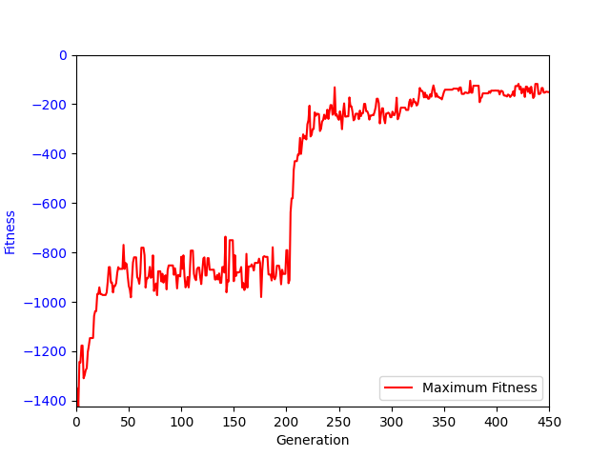
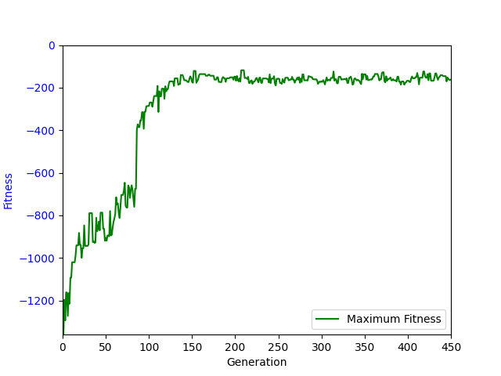
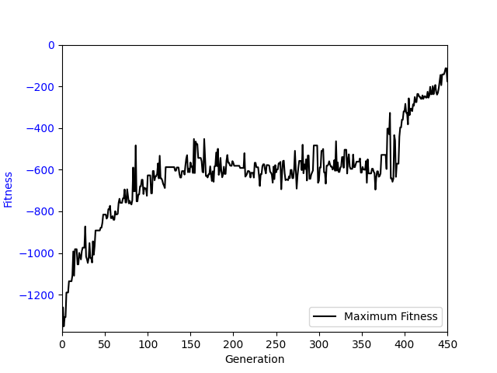
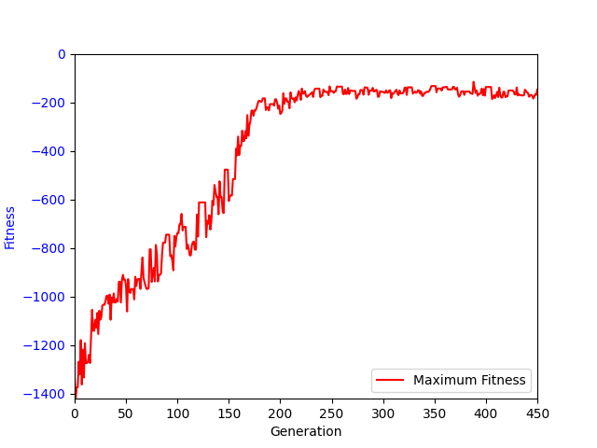

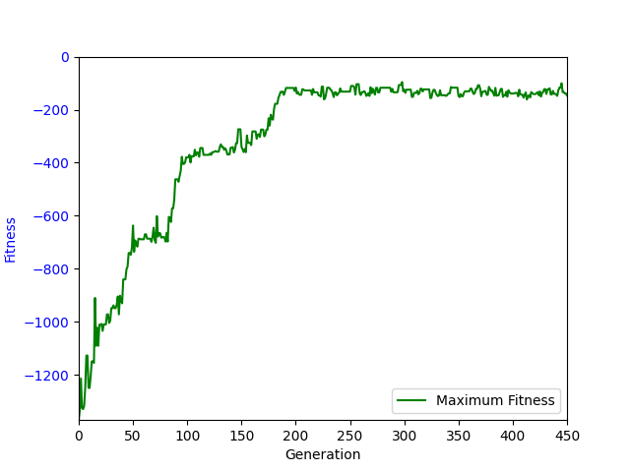
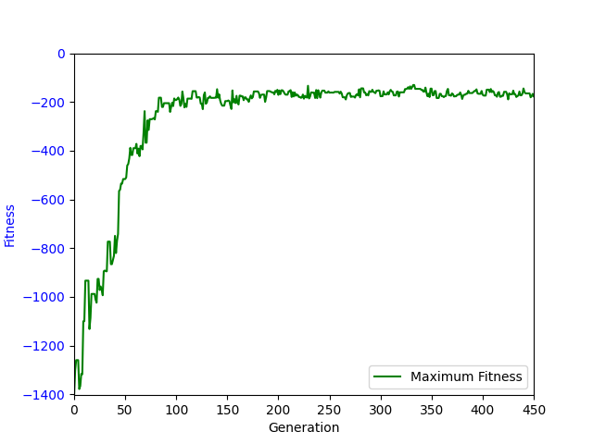
 | Fit | Fit
1 | -74.88 | -161.05
2 | -81.26 | -144.6
3 | -91.76 | -154.85
4 | -235.43 | -151.53
5 | -250.69 | -168.55
6 | -240.51 | -186.86
7 | -252.71 | -184.81
8 | -269.37 | -201.46
9.81 | -337.12 | -219.42
11 | -389.56 | -215.04
12 | -461.34 | -219.11
13 | -659.53 | -246.13
14 | -865.5 | -1016.62
15 | -1276.58 | -1482.42
16 | -1585.51 | -1666.6
17 | -1710.7 | -1801.21

